보험료율(참고)
1.산재보험료율 |  | 3. 국민연금보험료

고용노동부고시 제2024-1호 |  | 국민연금법 제88조 제3장 제3항

 | ○산재보험료율 = 18/1000 + 0.6/1000 = 0.0186 |  | ○국민연금보험료율 =0.045

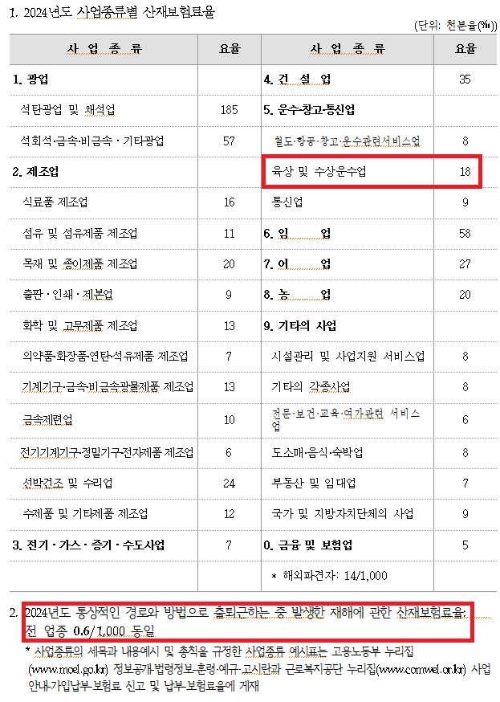
 |  | 제88조(연금보험료의 부과ㆍ징수 등)
 |  | ③ 사업장가입자의 연금보험료 중 기여금은 사업장가입자 본인이, 부담금은 사용자가 각각 부담하되, 그 금액은 각각 기준소득월액의 1천분의 45에 해당하는 금액으로 한다.

 |  | 4. 건강보험료

 |  | 국민건강보험법 시행령 제44조

 |  |  | ○건강보험료율 =0.03545

 |  | 제44조(보험료율 및 보험료부과점수당 금액)
 |  | ① 법 제73조제1항에 따른 직장가입자의 보험료율은 1만분의 709으로 한다.

 |  | 5. 장기요양보험료

 |  | 노인장기요양보험법 시행령 제4조

 |  | 제4조(장기요양보험료율) 법 제9조제1항에 따른 장기요양보험료율은 100만분의 9,082로 한다
 |  | (국민건강보험료의 1만분의 1,281)
 |  |  | ○장기요양보험료율 =0.009082

 |  | 6. 임금채권보장보험

 |  | 고용노동부고시 제2022-94호

 |  |  | ○임금채권보장보험료율 =0.0006

2.고용보험료율
 |  | 1. 임금채권보장기금 사업주 부담금비율
고용보험 및 산업재해보상보험의 보험료징수 등에 관한 법률 시행령 제12조 |  | 보수총액의 1000분의 0.6(전업종 공통)

 | ○고용보험료율 = 25/10000 + 9/1000 = 0.0115

① 법 제14조제1항에 따른 고용보험료율은 다음 각 호와 같다.
1. 고용안정ㆍ직업능력개발사업의 보험료율: 다음 각 목의 구분에 따른 보험료율
가. 상시근로자수가 150명 미만인 사업주의 사업: 1만분의 25

2. 실업급여의 보험료율: 1천분의 18 (노 9, 사 9)

